Sheet1

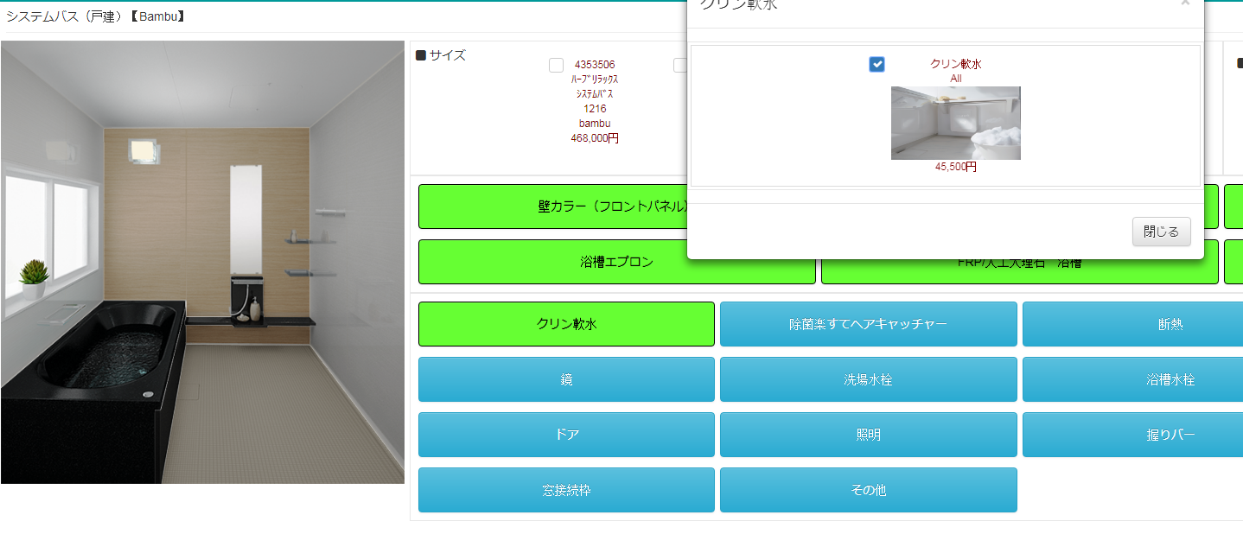

baga kayo ang mga border |  | dli mo appear ang design

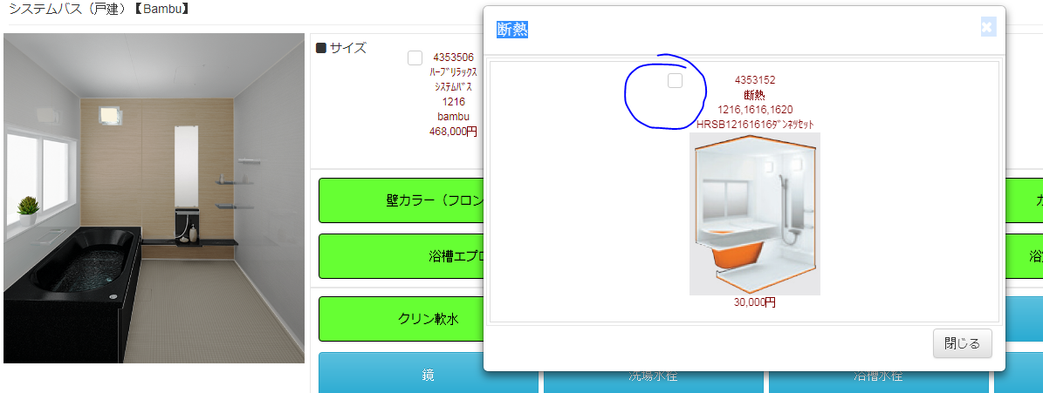
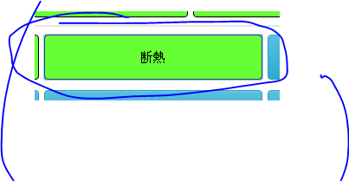

 |  |  |  |  | dili maselect ang tnan nga naa sa choices

nka color green gihapon bisag wala sya gi select



 |  |  |  | dili mo green ang button pag kani ang pilion nga item

dili ma select
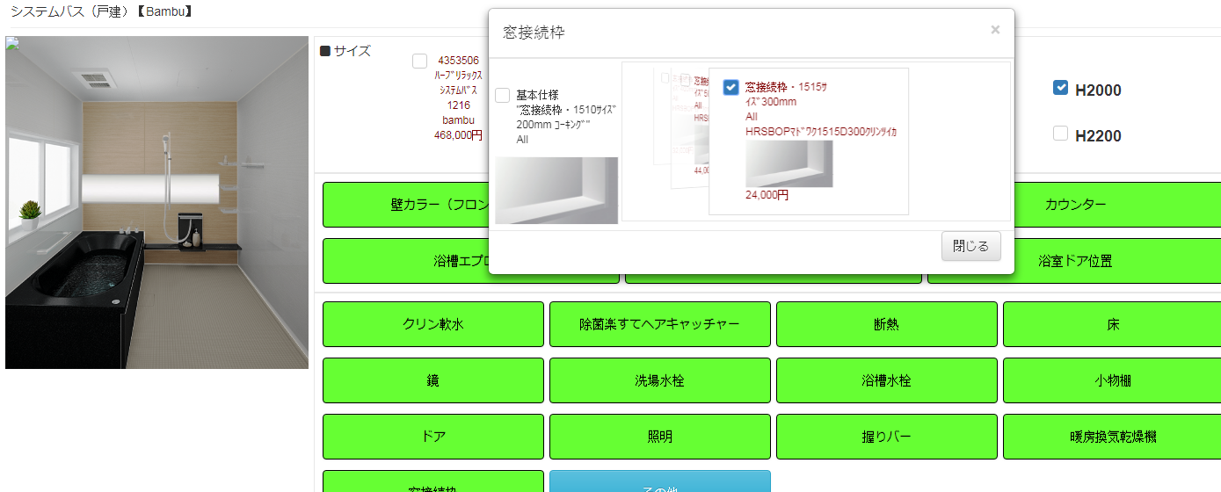

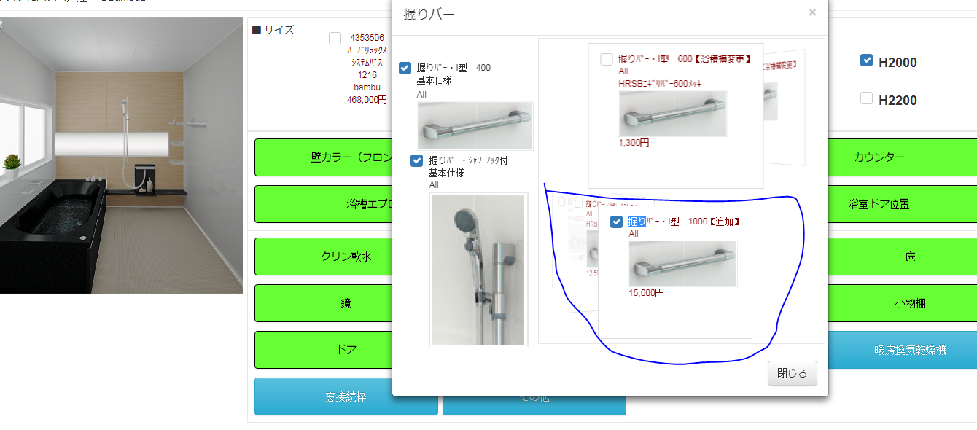

 |  |  | dili mo appear ang design
dili ma unselect

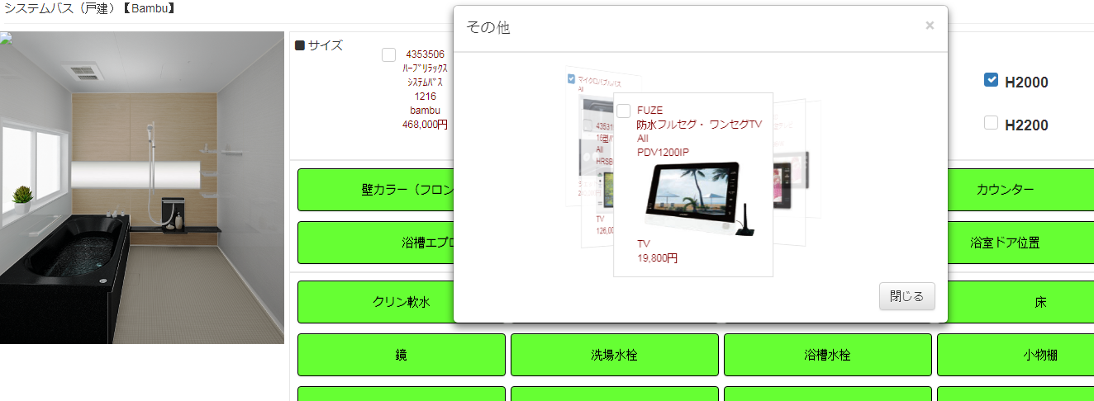

 | dili mo appear ang design

